クラス図（全体）
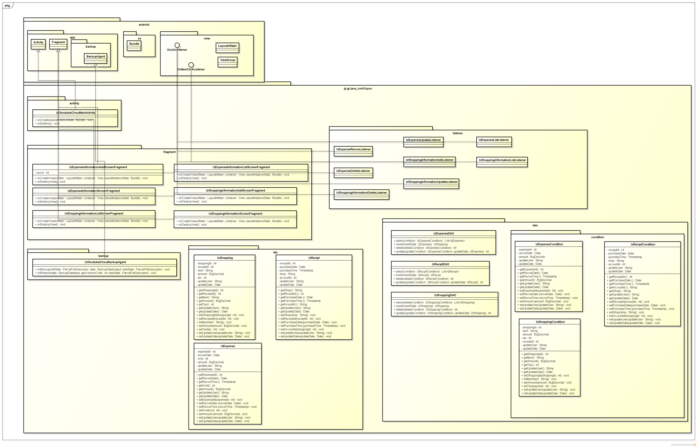
クラス図

クラス図（IzShopping）
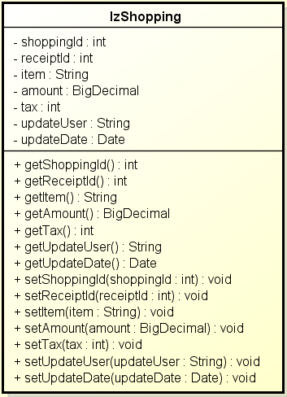
クラス図 | クラス名 | 買い物情報
 |  | IzShopping

